1º DROP (1ª ENTRADA)
 | 1º DROP - LANÇAMENTO 28/01 |  |  |  |  |  | 8434 | 537 | 4581 | 14016

Ref | Produto | Descrição | Composição | Cor | Tecido | DISTRIBUIÇÃO | ATACADO | ESTOQUE REPOSITOR | VAREJO | TOTAL | PREÇO ATACADO | PREÇO VAREJO
290047 |  | REGATA GISELE | 65% POLIESTER 35% LA | PAO DE LO | ALFAIATARIA PRUNEL | ATACADO E VAREJO | 86 | 53 | 99 | 238 | R$489.90 | R$1,289.00
290047 |  | REGATA GISELE | 65% POLIESTER 35% LA | MARROM CAFE | ALFAIATARIA PRUNEL | ATACADO E VAREJO | 101 | 46 | 85 | 232 | R$489.90 | R$1,289.00
290048 |  | SAIA GISELE | 65% POLIESTER 35% LA | PAO DE LO | ALFAIATARIA PRUNEL | ATACADO E VAREJO | 77 | 65 | 95 | 237 | R$589.90 | R$1,689.00
290048 |  | SAIA GISELE | 65% POLIESTER 35% LA | MARROM CAFE | ALFAIATARIA PRUNEL | ATACADO E VAREJO | 69 | 70 | 81 | 220 | R$589.90 | R$1,689.00
290057 |  | CAMISA GISELE | 65% POLIESTER 35% LA | PAO DE LO | ALFAIATARIA PRUNEL | ATACADO E VAREJO | 46 | 34 | 7 | 87 | R$589.90 | R$1,489.00
290057 |  | CAMISA GISELE | 65% POLIESTER 35% LA | MARROM CAFE | ALFAIATARIA PRUNEL | ATACADO E VAREJO | 39 | 31 | 54 | 124 | R$589.90 | R$1,489.00
290078 |  | MACACAO GISELE | 65% POLIESTER 35% LA | PAO DE LO | ALFAIATARIA PRUNEL | ATACADO E VAREJO | 39 | 91 | 56 | 186 | R$889.90 | R$2,489.00
290078 |  | MACACAO GISELE | 65% POLIESTER 35% LA | MARROM CAFE | ALFAIATARIA PRUNEL | ATACADO E VAREJO | 85 | 5 | 12 | 102 | R$889.90 | R$2,489.00
290079 |  | CALCA GISELE | 65% POLIESTER 35% LA | PAO DE LO | ALFAIATARIA PRUNEL | ATACADO E VAREJO | 69 | 37 | 10 | 116 | R$589.90 | R$1,689.00
290079 |  | CALCA GISELE | 65% POLIESTER 35% LA | MARROM CAFE | ALFAIATARIA PRUNEL | ATACADO E VAREJO | 119 | 0 | 53 | 172 | R$589.90 | R$1,689.00
290241 |  | SAIA JADE | 95%VISCOSE 5%ELASTANO | BORDO GOIABADA | BANDAGE FLAT | ATACADO E VAREJO | 71 | 0 | 46 | 117 | R$289.90 | R$789.00
290241 | 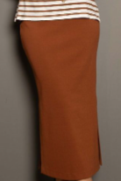 | SAIA JADE | 95%VISCOSE 5%ELASTANO | DOCE DE LEITE | BANDAGE FLAT | ATACADO E VAREJO | 77 | 2 | 32 | 111 | R$289.90 | R$789.00
290242 |  | REGATA JADE | 95%VISCOSE 5%ELASTANO | BORDO GOIABADA | BANDAGE FLAT | ATACADO E VAREJO | 69 | 0 | 47 | 116 | R$149.90 | R$389.00
290242 |  | REGATA JADE | 95%VISCOSE 5%ELASTANO | DOCE DE LEITE | BANDAGE FLAT | ATACADO E VAREJO | 80 | 4 | 30 | 114 | R$149.90 | R$389.00
290032 |  | VESTIDO MIDI MICHELE | 95% VISCOSE 5% ELASTANO 97% VISCOSE 3% ELASTANO | DOCE DE LEITE | BANDAGE FLAT TRICOT STRECH | ATACADO E VAREJO | 87 | 0 | 54 | 141 | R$489.90 | R$1,389.00
290032 |  | VESTIDO MIDI MICHELE | 95% VISCOSE 5% ELASTANO 97% VISCOSE 3% ELASTANO | PRETO | BANDAGE FLAT TRICOT STRECH | ATACADO E VAREJO | 86 | 0 | 52 | 138 | R$489.90 | R$1,389.00
290304 |  | CALCA ERICA | 100% POLIESTER | EST. BARROCO MINEIRO ESCURO | CETIM ALPHAVILLE | ATACADO E VAREJO | 84 | 0 | 44 | 128 | R$389.90 | R$989.00
290306 |  | CAMISA ERICA | 100% POLIÉSTER | EST. BARROCO MINEIRO CLARO | CETIM ALPHAVILLE | ATACADO E VAREJO | 115 | 0 | 77 | 192 | R$389.90 | R$989.00
290306 | 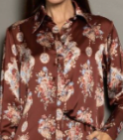 | CAMISA ERICA | 100% POLIÉSTER | EST. BARROCO MINEIRO ESCURO | CETIM ALPHAVILLE | ATACADO E VAREJO | 96 | 0 | 76 | 172 | R$389.90 | R$989.00
290308 |  | SHORT ERICA | 100% POLIESTER | EST. BARROCO MINEIRO CLARO | CETIM ALPHAVILLE | ATACADO E VAREJO | 55 | 0 | 43 | 98 | R$289.90 | R$789.00
290142 |  | CINTO AMANDA | ACESSÓRIO | EST. DONA ONCA | COURO | ATACADO E VAREJO | 65 | 0 | 52 | 117 | R$269.90 | R$689.00
290152 |  | CINTO SARA | ACESSÓRIO | DOCE DE LEITE | COURO | ATACADO E VAREJO | 70 | 0 | 60 | 130 | R$219.90 | R$589.00
290152 |  | CINTO SARA | ACESSÓRIO | PRETO | COURO | ATACADO E VAREJO | 73 | 0 | 57 | 130 | R$219.90 | R$589.00
290152 |  | CINTO SARA | ACESSÓRIO | BORDO GOIABADA | COURO | ATACADO E VAREJO | 60 | 0 | 5 | 65 | R$219.90 | R$589.00
290143 |  | CINTO GISELE | ACESSÓRIO | BORDO GOIABADA | COURO | ATACADO E VAREJO | 72 | 0 | 46 | 118 | R$329.90 | R$889.00
290143 |  | CINTO GISELE | ACESSÓRIO | DOCE DE LEITE | COURO | ATACADO E VAREJO | 81 | 0 | 80 | 161 | R$329.90 | R$889.00
290143 |  | CINTO GISELE | ACESSÓRIO | MARROM CAFE | COURO | ATACADO E VAREJO | 76 | 0 | 45 | 121 | R$329.90 | R$889.00
290209 |  | CINTO LAURI | ACESSÓRIO | PRETO | COURO | ATACADO E VAREJO | 71 | 0 | 43 | 114 | R$229.90 | R$589.00
290209 |  | CINTO LAURI | ACESSÓRIO | OFF WHITE | COURO | ATACADO E VAREJO | 62 | 0 | 42 | 104 | R$229.90 | R$589.00
290303 |  | CINTO VERA | ACESSÓRIO | MARROM CAFE | COURO | ATACADO E VAREJO | 62 | 0 | 55 | 117 | R$259.90 | R$689.00
290015 |  | REGATA ELIANA | 71% ACETATO 29% VISCOSE | BORDO GOIABADA | CREPE PATOU | ATACADO E VAREJO | 126 | 0 | 60 | 186 | R$389.90 | R$989.00
290017 | 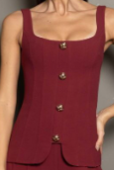 | TOP ELIANA | 71% ACETATO 29% VISCOSE | BORDO GOIABADA | CREPE PATOU | ATACADO E VAREJO | 157 | 0 | 17 | 174 | R$649.90 | R$1,689.00
290016 |  | CALCA CALU | 71% ACETATO 29% VISCOSE | BORDO GOIABADA | CREPE PATOU | ATACADO E VAREJO | 230 | 0 | 52 | 282 | R$699.90 | R$1,689.00
290491 | 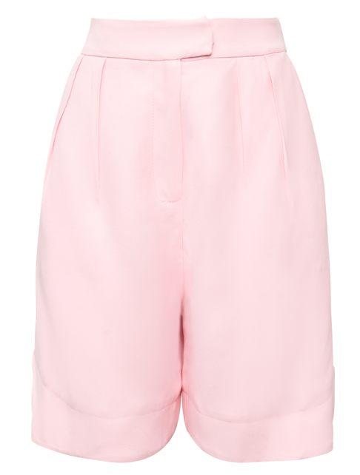 | SHORT RAFAELA | 71% ACETATO 29% VISCOSE | BORDO GOIABADA | CREPE PATOU | ATACADO E VAREJO | 92 | 0 | 17 | 109 | R$529.90 | R$1,489.00
290492 |  | BLAZER EMILY | 71% ACETATO 29% VISCOSE | BORDO GOIABADA | CREPE PATOU | ATACADO E VAREJO | 62 | 0 | 44 | 106 | R$889.90 | R$2,489.00
290295 | 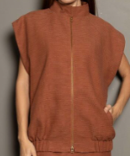 | COLETE HELENA | 48% VISCOSE 40% ALGODÃO 12% LINHO | BORDO GOIABADA | LINHO BURITI | SÓ VAREJO | 0 | 0 | 14 | 14 | R$689.90 | R$1,989.00
290295 |  | COLETE HELENA | 48% VISCOSE 40% ALGODÃO 12% LINHO | DOCE DE LEITE | LINHO BURITI | ATACADO E VAREJO | 26 | 0 | 34 | 60 | R$689.90 | R$1,989.00
290310 |  | SAIA MINI HELENA | 48% VISCOSE 40% ALGODÃO 12% LINHO | BORDO GOIABADA | LINHO BURITI | SÓ VAREJO | 0 | 0 | 14 | 14 | R$489.90 | R$1,289.00
290310 |  | SAIA MINI HELENA | 48% VISCOSE 40% ALGODÃO 12% LINHO | DOCE DE LEITE | LINHO BURITI | ATACADO E VAREJO | 60 | 0 | 46 | 106 | R$489.90 | R$1,289.00
290006 | 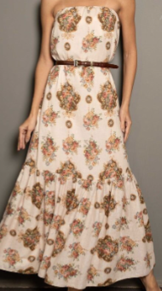 | VESTIDO SILVIA | 55% LINHO 45% VISCOSE | EST. BARROCO MINEIRO CLARO | LINUX EST. | ATACADO E VAREJO | 88 | 0 | 28 | 0 | R$989.90 | R$2,689.00
290114 |  | CALCA SILVIA | 55% LINHO 45% VISCOSE | EST. BARROCO MINEIRO CLARO | LINUX EST. | ATACADO E VAREJO | 77 | 0 | 47 | 0 | R$689.90 | R$1,898.00
290144 | 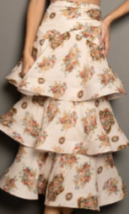 | SAIA SILVIA | 55% LINHO 45% VISCOSE | EST. BARROCO MINEIRO CLARO | LINUX EST. | ATACADO E VAREJO | 93 | 0 | 37 | 0 | R$889.90 | R$2,489.00
290195 |  | TOP SILVA | 57% LINHIO 45% VISCOSE | EST. BARROCO MINEIRO CLARO | LINUX EST. | ATACADO E VAREJO | 105 | 0 | 39 | 0 | R$389.90 | R$989.00
290305 |  | T-SHIRT LISA | 100% ALGODÃO | PAO DE LO | MALHA COMFORT RAMADA | ATACADO E VAREJO | 31 | 53 | 59 | 143 | R$129.90 | R$349.00
290307 |  | T-SHIRT SONIA | 100% ALGODAO | OFF WHITE | MALHA COMFORT RAMADA | ATACADO E VAREJO | 177 | 0 | 78 | 255 | R$189.90 | R$489.00
290062 |  | VESTIDO TERESA | 100% ALGODÃO | PRETO | MALHA DO FORNECEDOR | ATACADO E VAREJO | 129 | 0 | 66 | 195 | R$289.90 | R$789.00
290062 |  | VESTIDO TERESA | 100% ALGODÃO | BORDO GOIABADA | MALHA DO FORNECEDOR | ATACADO E VAREJO | 91 | 0 | 33 | 124 | R$289.90 | R$789.00
290062 |  | VESTIDO TERESA | 100% ALGODÃO | PAO DE LO | MALHA DO FORNECEDOR | ATACADO E VAREJO | 95 | 0 | 66 | 161 | R$289.90 | R$789.00
290064 | 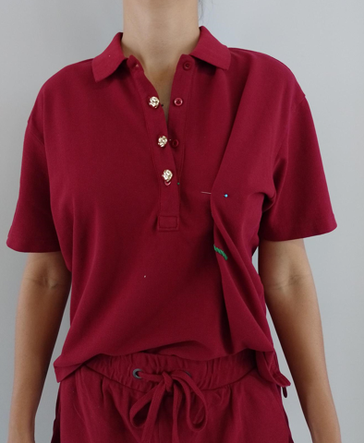 | BLUSA POLO TERESA | 100% ALGODÃO | PAO DE LO | MALHA DO FORNECEDOR | SÓ VAREJO | 0 | 0 | 80 | 80 | R$289.90 | R$789.00
290064 |  | BLUSA POLO TERESA | 100% ALGODÃO | BORDO GOIABADA | MALHA DO FORNECEDOR | SÓ VAREJO | 0 | 0 | 74 | 74 | R$289.90 | R$789.00
290065 | 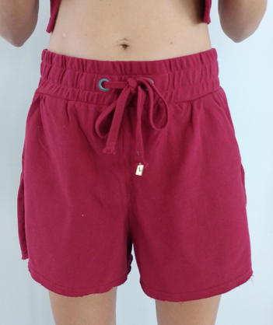 | SHORT TERESA | 100% ALGODÃO | PAO DE LO | MALHA DO FORNECEDOR | SÓ VAREJO | 0 | 0 | 52 | 52 | R$289.90 | R$789.00
290065 |  | SHORT TERESA | 100% ALGODÃO | BORDO GOIABADA | MALHA DO FORNECEDOR | SÓ VAREJO | 0 | 0 | 43 | 43 | R$289.90 | R$789.00
290069 |  | T-SHIRT NATASHA | 100% ALGODÃO | LISTRADO BORDO GOIABADA | MALHA DO FORNECEDOR | ATACADO E VAREJO | 114 | 0 | 63 | 177 | R$179.90 | R$489.00
290069 |  | T-SHIRT NATASHA | 100% ALGODÃO | LISTRADO DOCE DE LEITE | MALHA DO FORNECEDOR | ATACADO E VAREJO | 115 | 0 | 92 | 207 | R$179.90 | R$489.00
290174 |  | REGATA LOLA | 92% VISCOSE 8% ELASTANO | BORDO GOIABADA | NEW RIB VISCOCREPE | ATACADO E VAREJO | 107 | 0 | 73 | 180 | R$149.90 | R$389.00
290174 |  | REGATA LOLA | 92% VISCOSE 8% ELASTANO | MARROM CAFE | NEW RIB VISCOCREPE | ATACADO E VAREJO | 131 | 0 | 75 | 206 | R$149.90 | R$389.00
290007 | 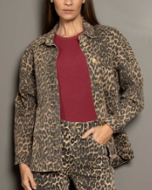 | JAQUETA MIA | 99% CO 1% PUE | EST. DONA ONCA | SARJA BALDWIN POWER PT2Q TECIDO IR | ATACADO E VAREJO | 62 | 0 | 21 | 83 | R$589.90 | R$1,489.00
290008 | 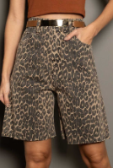 | BERMUDA MIA | 99% CO 1% PUE | EST. DONA ONCA | SARJA BALDWIN POWER PT2Q TECIDO IR | ATACADO E VAREJO | 82 | 0 | 50 | 132 | R$359.90 | R$889.00
290009 | 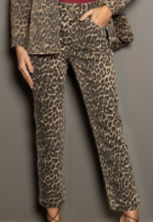 | CALCA RETA MIA | 99% CO 1% PUE | EST. DONA ONCA | SARJA BALDWIN POWER PT2Q TECIDO IR | ATACADO E VAREJO | 101 | 0 | 47 | 148 | R$389.90 | R$989.00
290328 |  | CALCA SARA | A DEFINIR | JEANS CLARO | JEANS | ATACADO E VAREJO | 175 | 0 | 83 | 258 | R$359.90 | R$889.00
290458 |  | CALCA CAMILA | 100% ALGODÃO | JEANS MEDIO | JEANS | ATACADO E VAREJO | 177 | 0 | 105 | 282 | R$359.90 | R$989.00
290075 | 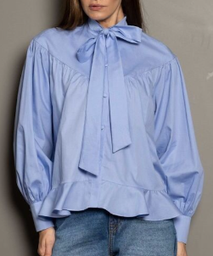 | CAMISA AMANDA | 100% ALGODÃO | AZUL CANASTRA | TRICOLINE GALLES | ATACADO E VAREJO | 80 | 0 | 65 | 145 | R$389.90 | R$1,089.00
290075 | 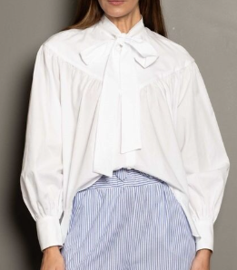 | CAMISA AMANDA | 100% ALGODÃO | OFF WHITE | TRICOLINE GALLES | ATACADO E VAREJO | 120 | 0 | 95 | 215 | R$389.90 | R$1,089.00
290269 |  | CALCA JESSICA | 100% ALGODÃO | LISTRADO AZUL CANASTRA | TRICOLINE TF 0820 | ATACADO E VAREJO | 60 | 0 | 23 | 83 | R$389.90 | R$989.00
290068 | 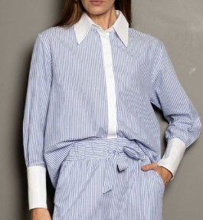 | CAMISA JESSICA | 100% ALGODÃO | LISTRADO AZUL CANASTRA | TRICOLINE TF 0820 GALLES LISO | ATACADO E VAREJO | 90 | 0 | 59 | 149 | R$359.90 | R$989.00
290139 |  | CARDIGAN VIRGINIA | FIO TOP 64% VISCOSE 23% POLIESTER 13% POLIAMIDA | DOCE DE LEITE | TRICOT | ATACADO E VAREJO | 84 | 0 | 26 | 110 | R$469.90 | R$1,289.00
290204 |  | VESTIDO ELEONORA | FIO FREDDO 70% VISCOSE 30%POLIAMIDA | EST. DONA ONCA | TRICOT | ATACADO E VAREJO | 95 | 0 | 63 | 158 | R$789.90 | R$2,289.00
290205 |  | REGATA TANIA | FIO FREDDO 70% VISCOSE 30%POLIAMIDA | EST. DONA ONCA | TRICOT | ATACADO E VAREJO | 125 | 0 | 104 | 229 | R$359.90 | R$989.00
290473 |  | CALÇA TANIA | TRICOT | EST. DONA ONCA | TRICOT | ATACADO E VAREJO | 88 | 0 | 58 | 146 | R$689.90 | R$1,689.00
290010 | 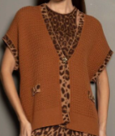 | COLETE VIRGINIA | FIO TOP 64% VISCOSE 23% POLIESTER 13% POLIAMIDA | DOCE DE LEITE | TRICOT | ATACADO E VAREJO | 100 | 0 | 56 | 156 | R$689.90 | R$1,889.00
290040 |  | BLUSA ELEONORA | FIO FREDDO 70% VISCOSE 30% POLIAMIDA | MARROM CAFE | TRICOT | ATACADO E VAREJO | 95 | 0 | 60 | 155 | R$329.90 | R$889.00
290029 |  | REGATA MICHELE | 97% VICOSE 3% ELASTANO | PRETO | TRICOT STRECH | ATACADO E VAREJO | 80 | 0 | 73 | 153 | R$179.90 | R$489.00
290029 |  | REGATA MICHELE | 97% VICOSE 3% ELASTANO | DOCE DE LEITE | TRICOT STRECH | ATACADO E VAREJO | 74 | 0 | 55 | 129 | R$179.90 | R$489.00
290029 |  | REGATA MICHELE | 97% VICOSE 3% ELASTANO | PAO DE LO | TRICOT STRECH | ATACADO E VAREJO | 70 | 0 | 10 | 80 | R$179.90 | R$489.00
290030 |  | SAIA MIDI MICHELE | 97% VISCOSE 3% ELASTANO | PRETO | TRICOT STRECH | ATACADO E VAREJO | 80 | 0 | 71 | 151 | R$359.90 | R$989.00
290030 |  | SAIA MIDI MICHELE | 97% VISCOSE 3% ELASTANO | DOCE DE LEITE | TRICOT STRECH | ATACADO E VAREJO | 54 | 0 | 45 | 99 | R$359.90 | R$989.00
290030 | 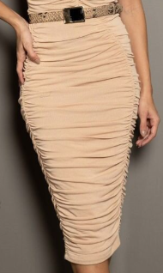 | SAIA MIDI MICHELE | 97% VISCOSE 3% ELASTANO | PAO DE LO | TRICOT STRECH | ATACADO E VAREJO | 70 | 0 | 10 | 80 | R$359.90 | R$989.00
290211 | 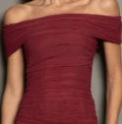 | BLUSA INES | ELASTIC E TULE SOFT 96% POLIÉSTER 4% ELASTANO TULE MYRA 95% POLIÉSTER 5% ELASTANO | BORDO GOIABADA | TULE ELASTIC (BORDÔ E PRETO) | ATACADO E VAREJO | 108 | 0 | 29 | 137 | R$259.90 | R$689.00
290211 | 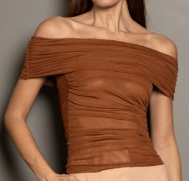 | BLUSA INES | ELASTIC E TULE SOFT 96% POLIÉSTER 4% ELASTANO TULE MYRA 95% POLIÉSTER 5% ELASTANO | DOCE DE LEITE | TULE SOFT STRECH LISO (DOCE DE LEITE) | ATACADO E VAREJO | 104 | 0 | 71 | 175 | R$259.90 | R$689.00
290211 |  | BLUSA INES | ELASTIC E TULE SOFT 96% POLIÉSTER 4% ELASTANO TULE MYRA 95% POLIÉSTER 5% ELASTANO | PAO DE LO | TULE MYRA (CHÁ) | ATACADO E VAREJO | 93 | 0 | 70 | 163 | R$259.90 | R$689.00
290211 |  | BLUSA INES | ELASTIC E TULE SOFT 96% POLIÉSTER 4% ELASTANO TULE MYRA 95% POLIÉSTER 5% ELASTANO | PRETO | TULE ELASTIC (BORDÔ E PRETO) | ATACADO E VAREJO | 86 | 0 | 7 | 93 | R$259.90 | R$689.00
290483 |  | BLUSA LAURI | TULE ELASTIC 96% POLIÉSTER 4% ELASTANO | BORDO GOIABADA | TULE ELASTIC (BORDÔ) | ATACADO E VAREJO | 144 | 0 | 38 | 182 | R$129.90 | R$389.00
290483 |  | BLUSA LAURI | TULE SOFT STRECH 96% POLIÉSTER 4% ELASTANO | DOCE DE LEITE | TULE SOFT STRECH (DOCE DE LEITE) | ATACADO E VAREJO | 165 | 0 | 98 | 263 | R$129.90 | R$389.00
290483 |  | BLUSA LAURI | TULE MYRA 95% POLIÉSTER 5% ELASTANO | PAO DE LO | TULE MYRA (PAO DE LO) | ATACADO E VAREJO | 160 | 0 | 90 | 250 | R$129.90 | R$389.00
290483 |  | BLUSA LAURI | TULE ELASTIC 96% POLIÉSTER 4% ELASTANO | PRETO | TULE ELASTIC (PRETO) | ATACADO E VAREJO | 147 | 0 | 96 | 243 | R$129.90 | R$389.00
290044 |  | BLUSA LAURI | TULE SOFT STRECH 96% POLIÉSTER 4% ELASTANO | EST. DONA ONCA | TULE SOFT STRECH EST. DONA ONCA | ATACADO E VAREJO | 227 | 0 | 62 | 289 | R$129.90 | R$389.00
290020 |  | CHEMISE CLARA | 100% LINHO | BORDO GOIABADA | LINHO ELEGANCE | ATACADO E VAREJO | 65 | 0 | 44 | 109 | R$989.90 | R$2,689.00
290021 | 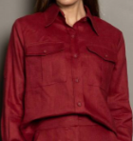 | CAMISA CLARA | 100% LINHO | BORDO GOIABADA | LINHO ELEGANCE | ATACADO E VAREJO | 85 | 0 | 66 | 151 | R$549.90 | R$1,489.00
290023 |  | CALCA CLARA | 100% LINHO | BORDO GOIABADA | LINHO ELEGANCE | ATACADO E VAREJO | 138 | 0 | 66 | 204 | R$549.90 | R$1,489.00

Só Atacado
290304 |  | CALCA ERICA | 100% POLIESTER | EST. BARROCO MINEIRO CLARO | CETIM ALPHAVILLE | SÓ ATACADO | 90 | 0 | 0 | 90 | R$389.90 | R$989.00
290308 | 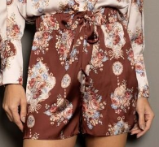 | SHORT ERICA | 100% POLIESTER | EST. BARROCO MINEIRO ESCURO | CETIM ALPHAVILLE | SÓ ATACADO | 60 | 0 | 0 | 60 | R$289.90 | R$789.00
290209 |  | CINTO LAURI | ACESSÓRIO | PAO DE LO | COURO | SÓ ATACADO | 85 | 0 | 0 | 85 | R$229.90 | R$589.00
290303 |  | CINTO VERA | ACESSÓRIO | DOCE DE LEITE | COURO | SÓ ATACADO | 58 | 0 | 0 | 58 | R$259.90 | R$689.00
290015 |  | REGATA ELIANA | 71% ACETATO 29% VISCOSE | ROSA PURURUCA | CREPE PATOU | SÓ ATACADO | 84 | 0 | 0 | 84 | R$389.90 | R$989.00
290017 |  | TOP ELIANA | 71% ACETATO 29% VISCOSE | ROSA PURURUCA | CREPE PATOU | SÓ ATACADO | 118 | 0 | 0 | 118 | R$649.90 | R$1,689.00
290016 |  | CALCA CALU | 71% ACETATO 29% VISCOSE | ROSA PURURUCA | CREPE PATOU | SÓ ATACADO | 148 | 46 | 0 | 194 | R$699.90 | R$1,689.00
290257 |  | BROCHE HELENA | ACESSÓRIO | BORDO GOIABADA | METAL | SÓ ATACADO | 26 | 0 | 0 | 26 | R$109.90 | R$289.00
290174 |  | REGATA LOLA | 92% VISCOSE 8% ELASTANO | PAO DE LO | NEW RIB VISCOCREPE | SÓ ATACADO | 101 | 0 | 0 | 101 | R$149.90 | R$389.00
290044 |  | BLUSA LAURI | TULE SOFT STRECH 96% POLIÉSTER 4% ELASTANO | EST. BARROCO MINEIRO CLARO | TULE SOFT STRECH EST. BARROCO MINEIRO CLARO | SÓ ATACADO | 120 | 0 | 0 | 120 | R$129.90 | R$389.00
290474 | 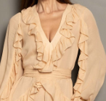 | BLUSA BIANCA | 100% VISCOSE | PAO DE LO | CHICAGO | SÓ ATACADO | 50 | 0 | 0 | 50 | R$749.90 | R$1,989.00
290474 |  | BLUSA BIANCA | 100% VISCOSE | MARROM CAFE | CHICAGO | SÓ ATACADO | 70 | 0 | 0 | 70 | R$749.90 | R$1,989.00
290472 |  | VESTIDO LONGO AMANDA | 100% VISCOSE | MARROM CAFE | CHICAGO | SÓ ATACADO | 61 | 0 | 0 | 61 | R$989.90 | R$2,889.00
290006 |  | VESTIDO SILVIA | 55% LINHO 45% VISCOSE | EST. DONA ONCA | LINUX EST. | SÓ ATACADO | 75 | 0 | 0 | 75 | R$989.90 | R$2,689.00

1º DROP (2ª ENTRADA)
2ª ENTRADA 1º DROP - LANÇAMENTO PRIMEIRA QUINZENA DE FEVEREIRO (A DEFINIR) |  |  |  |  |  |  | 367 | 0 | 181 | 548

Ref | Produto | Descrição | Composição | Cor | Tecido | DISTRIBUIÇÃO | ATACADO | ESTOQUE REPOSITOR | VAREJO | TOTAL | PREÇO REAL | PREÇO REAL
290042 |  | SAIA BIA | 100% VISCOSE | PAO DE LO | CHICAGO | ATACADO E VAREJO | 101 | 0 | 45 | 146 | R$889.90 | R$2,489.00
290042 | 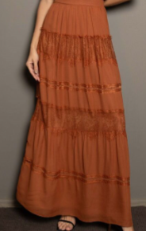 | SAIA BIA | 100% VISCOSE | DOCE DE LEITE | CHICAGO | ATACADO E VAREJO | 83 | 0 | 47 | 130 | R$889.90 | R$2,489.00
290045 | 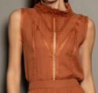 | BLUSA BIA | 100% VISCOSE | DOCE DE LEITE | CHICAGO | ATACADO E VAREJO | 87 | 0 | 43 | 130 | R$589.90 | R$1,689.00
290045 | 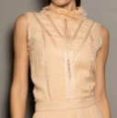 | BLUSA BIA | 100% VISCOSE | PAO DE LO | CHICAGO | ATACADO E VAREJO | 96 | 0 | 46 | 142 | R$589.90 | R$1,689.00
290035 | 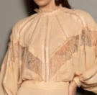 | BODY BIA | 100% VISCOSE 95% POLIÉSTER 5% ELASTANO | PAO DE LO | CHICAGO | ATACADO E VAREJO | 130 | 0 | 109 | 239 | R$789.90 | R$2,289.00
290035 | 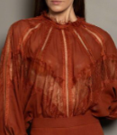 | BODY BIA | 100% VISCOSE 95% POLIÉSTER 5% ELASTANO | MARROM CAFE | CHICAGO | ATACADO E VAREJO | 67 | 0 | 101 | 168 | R$789.90 | R$2,289.00
290035 |  | BODY BIA | 100% VISCOSE 95% POLIÉSTER 5% ELASTANO | PRETO | CHICAGO | SÓ VAREJO | 0 | 0 | 21 | 21 | R$789.90 | R$2,289.00
290060 |  | VESTIDO LONGO AMANDA | 100% VISCOSE | EST. DONA ONCA | CHICAGO | ATACADO E VAREJO | 75 | 0 | 15 | 90 | R$1,289.90 | R$3,689.00
290051 | 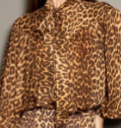 | CAMISA AMANDA | 100% VISCOSE | EST. DONA ONCA | CHICAGO | ATACADO E VAREJO | 116 | 0 | 23 | 139 | R$539.90 | R$1,489.00
290080 |  | CAMISA AMANDA | 100% VISCOSE | BORDO GOIABADA | CHICAGO | ATACADO E VAREJO | 56 | 0 | 46 | 102 | R$539.90 | R$1,489.00
290080 |  | CAMISA AMANDA | 100% VISCOSE | DOCE DE LEITE | CHICAGO | ATACADO E VAREJO | 56 | 0 | 44 | 100 | R$539.90 | R$1,489.00
290222 |  | CALCA BIA | 100% VISCOSE | PAO DE LO | CHICAGO | ATACADO E VAREJO | 51 | 0 | 63 | 114 | R$689.90 | R$1,889.00
290222 |  | CALCA BIA | 100% VISCOSE | MARROM CAFE | CHICAGO | ATACADO E VAREJO | 56 | 0 | 60 | 116 | R$689.90 | R$1,889.00
290222 |  | CALCA BIA | 100% VISCOSE | PRETO | CHICAGO | SÓ VAREJO | 0 | 0 | 23 | 23 | R$689.90 | R$1,889.00
290208 |  | VESTIDO LONGO BIA | 100% VISCOSE | PAO DE LO | CHICAGO | ATACADO E VAREJO | 41 | 0 | 42 | 83 | R$989.90 | R$2,789.00
290208 |  | VESTIDO LONGO BIA | 100% VISCOSE | DOCE DE LEITE | CHICAGO | ATACADO E VAREJO | 77 | 0 | 42 | 119 | R$989.90 | R$2,789.00
290309 |  | VESTIDO LONGO HELENA | 48% VISCOSE 40% ALGODÃO 12% LINHO 100% VISCOSE | DOCE DE LEITE | CHICAGO | ATACADO E VAREJO | 43 | 0 | 35 | 78 | R$989.90 | R$2,889.00
290114 |  | CALCA SILVIA | 55% LINHO 45% VISCOSE | EST. DONA ONCA | LINUX EST. | ATACADO E VAREJO | 118 | 0 | 50 | 168 | R$689.90 | R$1,898.00
290144 | 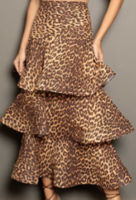 | SAIA SILVIA | 55% LINHO 45% VISCOSE | EST. DONA ONCA | LINUX EST. | ATACADO E VAREJO | 71 | 0 | 43 | 114 | R$889.90 | R$2,489.00
290195 |  | TOP SILVA | 57% LINHIO 45% VISCOSE | EST. DONA ONCA | LINUX EST. | ATACADO E VAREJO | 96 | 0 | 4 | 100 | R$389.90 | R$989.00
290159 |  | CAMISA DEBORA | 100% VISCOSE | PAO DE LO | PRADA RAYON | ATACADO E VAREJO | 89 | 0 | 70 | 159 | R$529.90 | R$1,489.00
290230 |  | CHEMISE DEBORA | 100% VISCOSE | MARROM CAFE | PRADA RAYON | ATACADO E VAREJO | 120 | 0 | 40 | 160 | R$889.90 | R$2,489.00
290230 |  | CHEMISE DEBORA | 100% VISCOSE | PAO DE LO | PRADA RAYON | ATACADO E VAREJO | 50 | 0 | 56 | 106 | R$889.90 | R$2,489.00

